CollectiveAccess
Image | Object | Description | Date
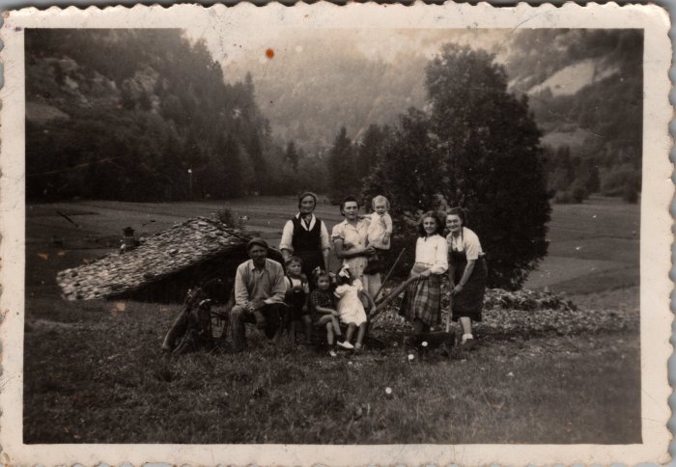 | Arrachage des pommes de terre à Hauterive le 13 septembre 1949 (24-053) | Arrachage des pommes de terre à Hauterive le 13 septembre 1949

